상품제안서
팝업 치약디스펜서 | 상품코드: F17628

 |  |  |  |  |  |  | 02-412-0044 | www.easy1.co.kr
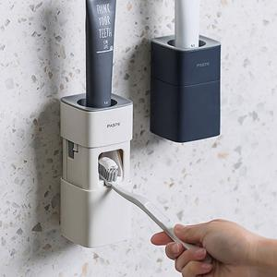

【상세/제작정보】 | 깔끔하게 닫아두고 사용할 때만 열어서 위생적으로 사용하세요!

【인쇄/포장옵션】 | 레이저 / 포장지포장

【공급단가】 | 수량 | 100~ | 300~ | 600~ | 1,000~ | 2,000~
*VAT별도 | 단가 | 4,960원 | 4,680원 | 4,500원 | 4,320원 | 4,210원

【상품 URL】 | https://dev.easy1.co.kr:443/src/goods_detail.php?gdno=17628

